상품제안서
프롬네이쳐 친환경 커피가루 텀블러 400/630ml | 상품코드: S42225

 |  |  |  |  |  |  | 02-713-8555 | www.synergygift.co.kr
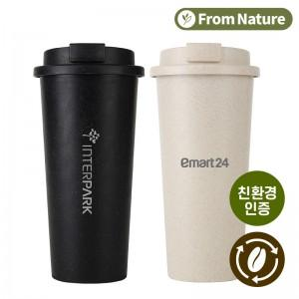 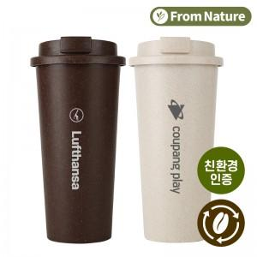 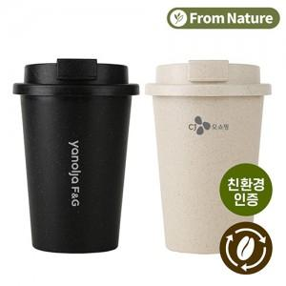

【상세/제작정보】 | <p><span style="font-size: 14pt;">※ 400ml 한카톤 40개입 박스당 4,500원(VAT별도) 발생 됩니다.</span></p><p><span style="font-size: 14pt;">※ 630ml 한카톤 30개입 박스당 4,500원(VAT별도) 발생 됩니다.</span></p>

【인쇄/포장옵션】 | 레이저 / 포장지포장

【공급단가】 | 수량 | 50~ | 100~ | 300~ | 1,000~ | 3,000~
*VAT별도 | 400ml | 3,180원 | 3,100원 | 2,980원 | 2,850원 | 2,800원
 | 630ml | 3,270원 | 3,190원 | 3,060원 | 2,930원 | 2,880원

【상품 URL】 | https://www.synergygift.co.kr:443/src/goods_detail.php?gdno=42225

